Gráficas
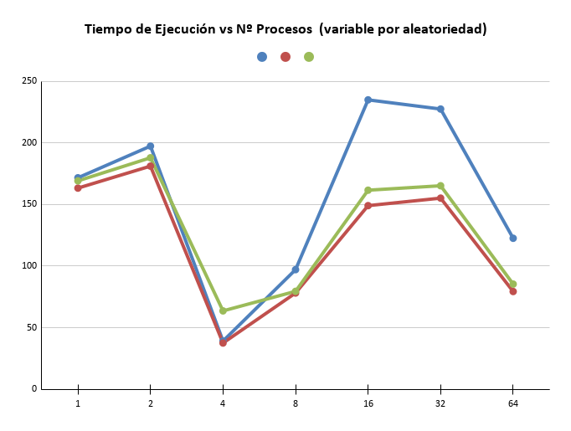
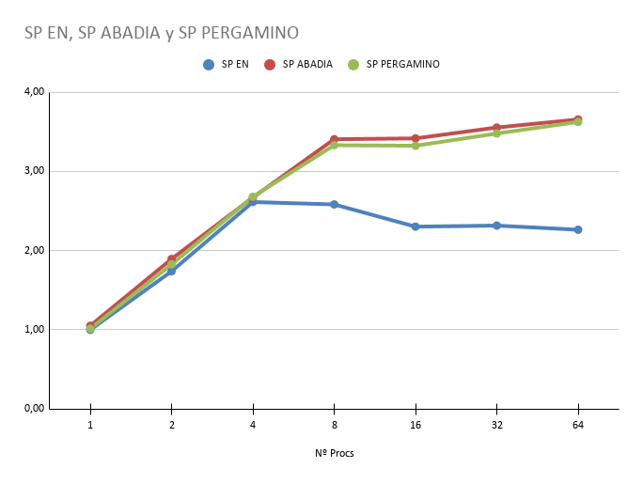
GRÁFICAS DE RENDIMIENTO — UNA MÁQUINA

Nº Procs | T EN (s) | T ABADIA (s) | T PERGAMINO (s) | NI/s EN | NI/s ABADIA | NI/s PERGAMINO | SP EN | SP ABADIA | SP PERGAMINO
1 | 146.117922 | 119.015793 | 129.917162 | 710,883 | 872,764 | 799,530 | 1.00 | 1.23 | 1.12
2 | 162.224919 | 130.619681 | 136.9853 | 1,280,987 | 1,588,985 | 1,522,008 | 1.80 | 2.24 | 2.14
4 | 49.2762470 | 23.630149 | 45.4223220 | 1,526,758 | 3,326,253 | 1,733,946 | 2.15 | 4.68 | 2.44
8 | 78.50162 | 44.000820 | 67.0157550 | 2,024,807 | 3,356,070 | 2,494,635 | 2.85 | 4.72 | 3.51
16 | 162.369872 | 98.407419 | 85.920033 | 2,052,582 | 3,364,887 | 3,405,956 | 2.89 | 4.73 | 4.79
32 | 187.247666 | 111.927898 | 114.191427 | 1,954,389 | 3,307,391 | 3,073,955 | 2.75 | 4.65 | 4.32
64 | 86.841037 | 45.892501 | 48.482127 | 1,829,141 | 3,390,235 | 3,413,554 | 2.57 | 4.77 | 4.80

NI/s EN, NI/s ABADIA y NI/s PERGAMINO

